forensic_statistical_matrix_ord
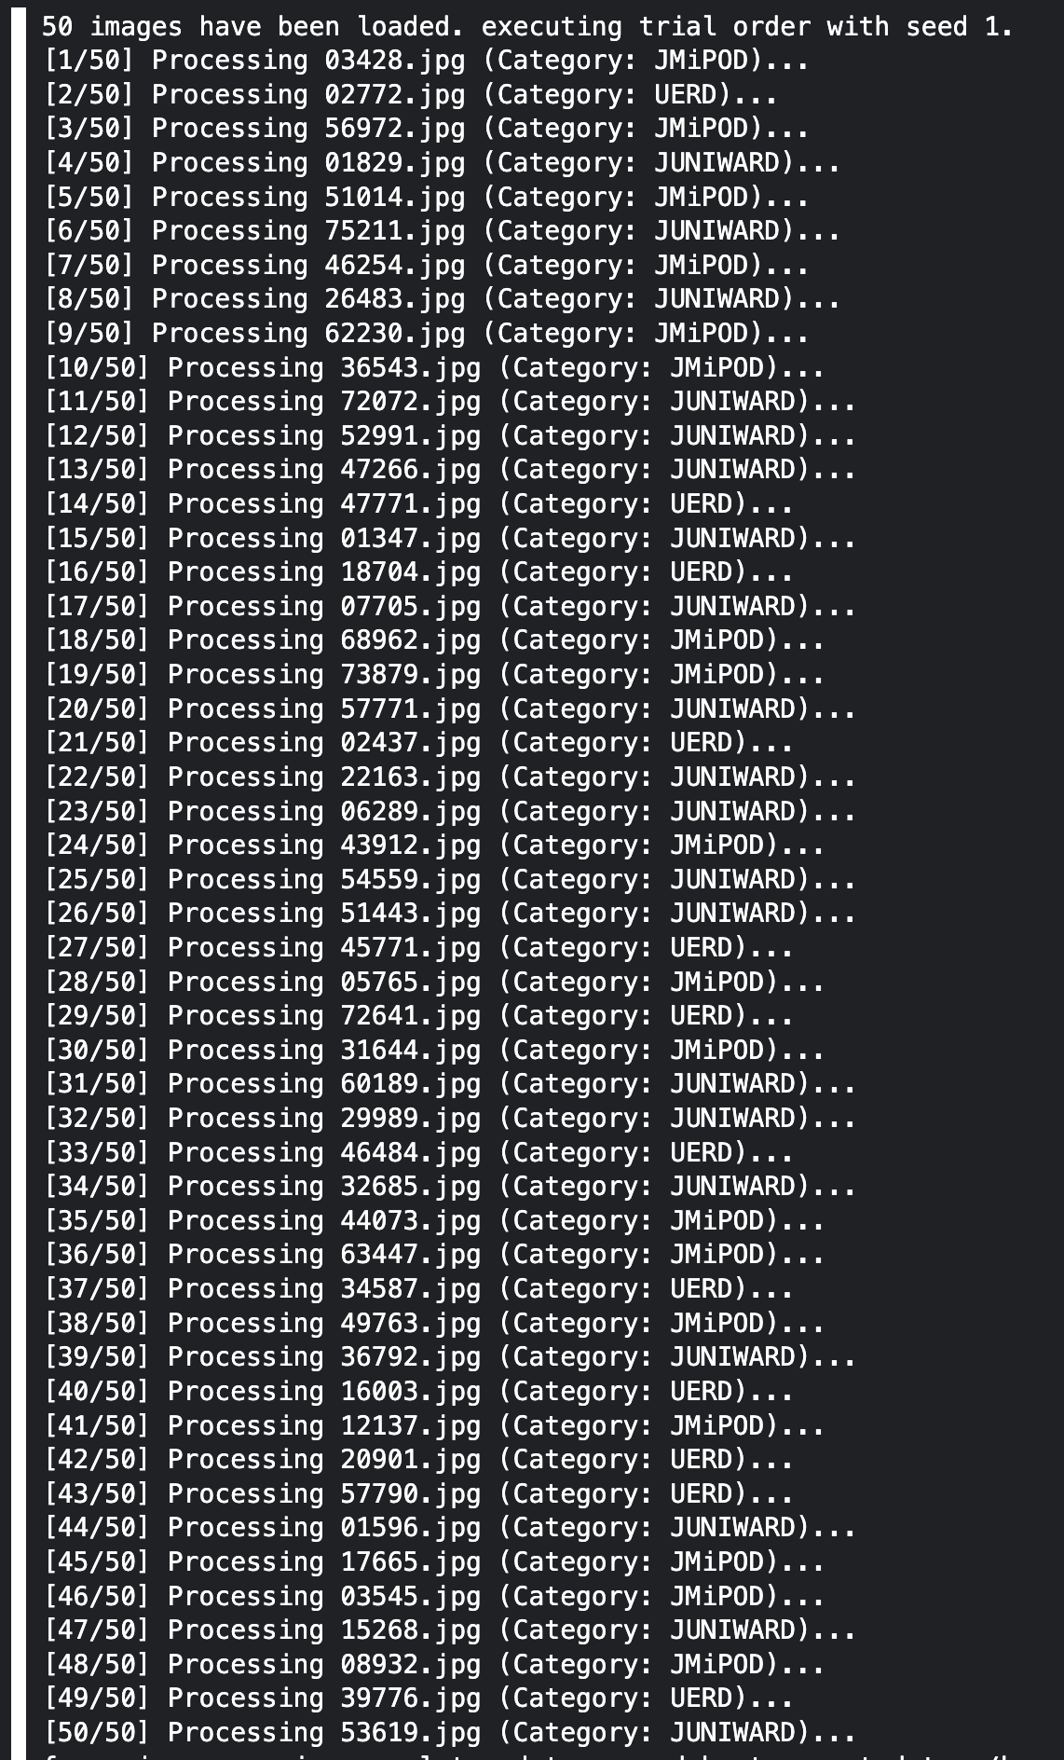
trial_execution_order | filename | class | group | file_size_bytes | binwalk_hits | carved_files_count | stegseek_success | stegoveritas_files_count
1 | 03428.jpg | JMiPOD | Stego | 68552 | 0 | 1 | 0 | 1
2 | 02772.jpg | UERD | Stego | 253925 | 0 | 1 | 0 | 1
3 | 56972.jpg | JMiPOD | Stego | 105364 | 0 | 1 | 0 | 1
4 | 01829.jpg | JUNIWARD | Stego | 31005 | 0 | 1 | 0 | 1
5 | 51014.jpg | JMiPOD | Stego | 110369 | 0 | 1 | 0 | 1
6 | 75211.jpg | JUNIWARD | Stego | 161934 | 0 | 1 | 0 | 1
7 | 46254.jpg | JMiPOD | Stego | 205437 | 0 | 1 | 0 | 1
8 | 26483.jpg | JUNIWARD | Stego | 191638 | 0 | 1 | 0 | 1
9 | 62230.jpg | JMiPOD | Stego | 362543 | 0 | 1 | 0 | 1
10 | 36543.jpg | JMiPOD | Stego | 59859 | 0 | 1 | 0 | 1
11 | 72072.jpg | JUNIWARD | Stego | 42408 | 0 | 1 | 0 | 1
12 | 52991.jpg | JUNIWARD | Stego | 83551 | 0 | 1 | 0 | 1
13 | 47266.jpg | JUNIWARD | Stego | 115996 | 0 | 1 | 0 | 1
14 | 47771.jpg | UERD | Stego | 87160 | 0 | 1 | 0 | 1
15 | 01347.jpg | JUNIWARD | Stego | 56022 | 0 | 1 | 0 | 1
16 | 18704.jpg | UERD | Stego | 144345 | 0 | 1 | 0 | 1
17 | 07705.jpg | JUNIWARD | Stego | 176346 | 0 | 1 | 0 | 1
18 | 68962.jpg | JMiPOD | Stego | 196092 | 0 | 1 | 0 | 1
19 | 73879.jpg | JMiPOD | Stego | 104342 | 0 | 1 | 0 | 1
20 | 57771.jpg | JUNIWARD | Stego | 93421 | 0 | 1 | 0 | 1
21 | 02437.jpg | UERD | Stego | 207957 | 0 | 1 | 0 | 1
22 | 22163.jpg | JUNIWARD | Stego | 121586 | 0 | 1 | 0 | 1
23 | 06289.jpg | JUNIWARD | Stego | 139444 | 0 | 1 | 0 | 1
24 | 43912.jpg | JMiPOD | Stego | 29990 | 0 | 1 | 0 | 1
25 | 54559.jpg | JUNIWARD | Stego | 127292 | 0 | 1 | 0 | 1
26 | 51443.jpg | JUNIWARD | Stego | 27989 | 0 | 1 | 0 | 1
27 | 45771.jpg | UERD | Stego | 53400 | 0 | 1 | 0 | 1
28 | 05765.jpg | JMiPOD | Stego | 164739 | 0 | 1 | 0 | 1
29 | 72641.jpg | UERD | Stego | 65339 | 0 | 1 | 0 | 1
30 | 31644.jpg | JMiPOD | Stego | 82947 | 0 | 1 | 0 | 1
31 | 60189.jpg | JUNIWARD | Stego | 26310 | 0 | 1 | 0 | 1
32 | 29989.jpg | JUNIWARD | Stego | 140853 | 0 | 1 | 0 | 1
33 | 46484.jpg | UERD | Stego | 99981 | 0 | 1 | 0 | 1
34 | 32685.jpg | JUNIWARD | Stego | 62903 | 0 | 1 | 0 | 1
35 | 44073.jpg | JMiPOD | Stego | 23483 | 0 | 1 | 0 | 1
36 | 63447.jpg | JMiPOD | Stego | 87095 | 0 | 1 | 0 | 1
37 | 34587.jpg | UERD | Stego | 76217 | 0 | 1 | 0 | 1
38 | 49763.jpg | JMiPOD | Stego | 98356 | 0 | 1 | 0 | 1
39 | 36792.jpg | JUNIWARD | Stego | 117604 | 0 | 1 | 0 | 1
40 | 16003.jpg | UERD | Stego | 181970 | 0 | 1 | 0 | 1
41 | 12137.jpg | JMiPOD | Stego | 55021 | 0 | 1 | 0 | 1
42 | 20901.jpg | UERD | Stego | 182009 | 0 | 1 | 0 | 1
43 | 57790.jpg | UERD | Stego | 104663 | 0 | 1 | 0 | 1
44 | 01596.jpg | JUNIWARD | Stego | 47789 | 0 | 1 | 0 | 1
45 | 17665.jpg | JMiPOD | Stego | 154552 | 0 | 1 | 0 | 1
46 | 03545.jpg | JMiPOD | Stego | 127445 | 0 | 1 | 0 | 1
47 | 15268.jpg | JUNIWARD | Stego | 243777 | 0 | 1 | 0 | 1
48 | 08932.jpg | JMiPOD | Stego | 99651 | 0 | 1 | 0 | 1
49 | 39776.jpg | UERD | Stego | 34408 | 0 | 1 | 0 | 1
50 | 53619.jpg | JUNIWARD | Stego | 40013 | 0 | 1 | 0 | 1

